法拍案例
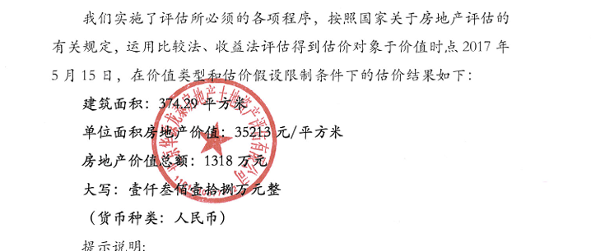
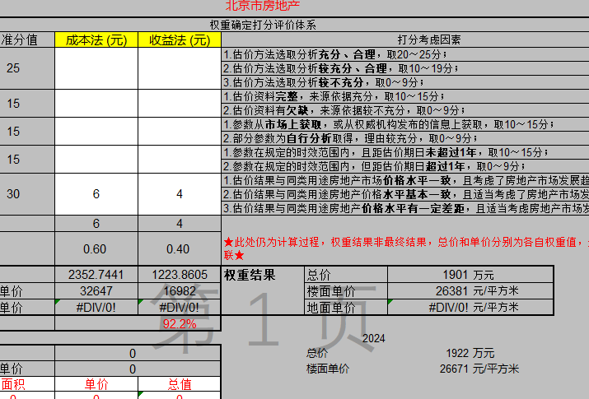
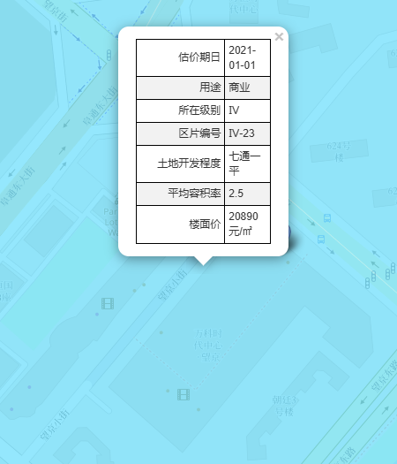
 |  |  |  |  |  |  | 望京核心地段新活力，万科时代中心全面升级

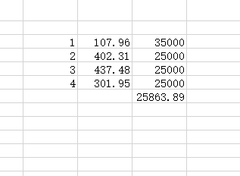
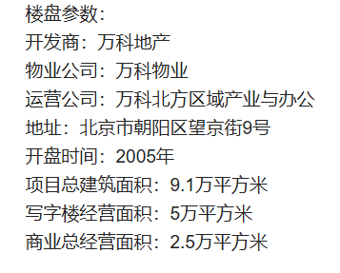

1-4层均价 | 26381

 |  | 位于北京市朝阳区望京街9号商业楼1层103房产【（2016）朝阳区不动产权第0114432号、（2016）朝阳区不动产权第0114433号】一处 - 司法拍卖 - 阿里资产
 |  | 撤回 |  | 评估值
 |  | 1-103 | 199.41 | 50460 | 2024-01-31 | 撤回未成交

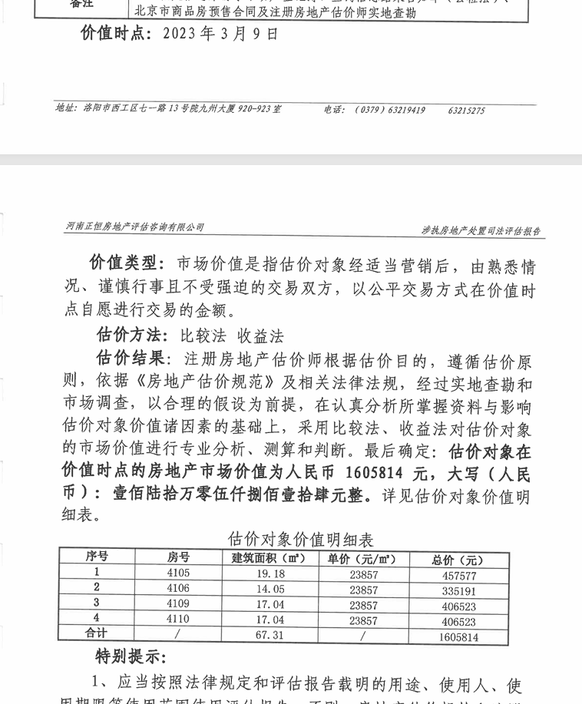

 |  | 位于北京市朝阳区望京街9号商业楼4层4105、4106、4109、4110号商业用房 - 司法拍卖 - 阿里资产
 |  |  | 评估值 | 成交价
 |  | 4层 | 23854 | 22584.162829 | 2023-08-04 |  |  | 37640.271381

 |  | 北京市朝阳区望京街9号楼2035-2041、2045-2062共25套商业房屋
 |  |  | 评估值 | 成交价
 |  | 2层 | 35213 | 19719.468861 | 2017-05-15

租金案例
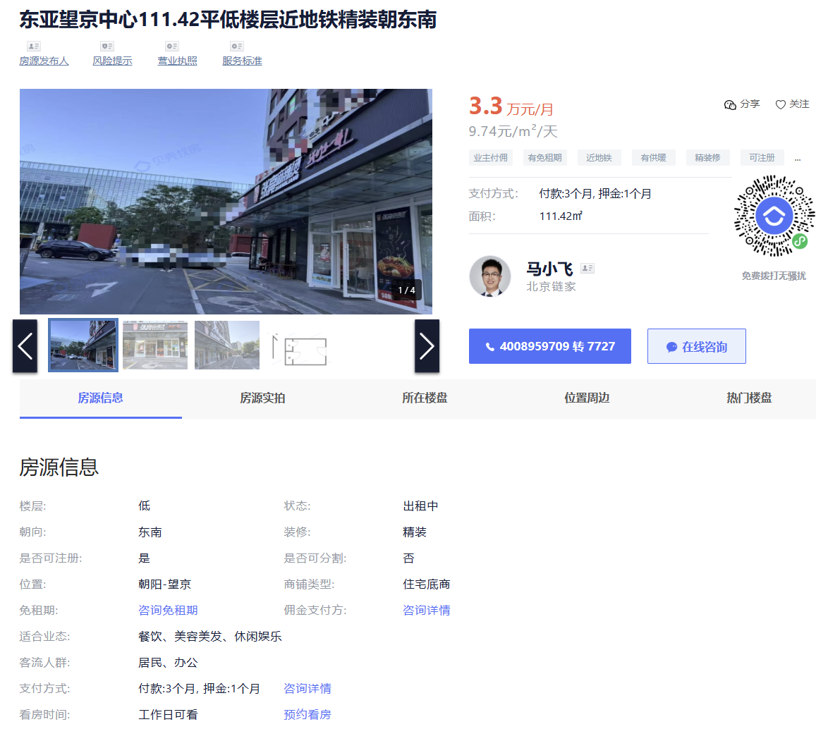
【万科时代中心144.5平低楼层近地铁简装朝南/面积144.5m²/价格1.7万元/月/简装/适合业态:美容美发、儿童亲子、休闲娱乐】-北京贝壳商业地产 |  |  |  |  |  | 【方恒时代中心80平低楼层近地铁毛坯朝东/面积80m²/价格1.61万元/月/毛坯/适合业态:批发零售、美容美发、儿童亲子、休闲娱乐、生活服务】-北京贝壳商业地产
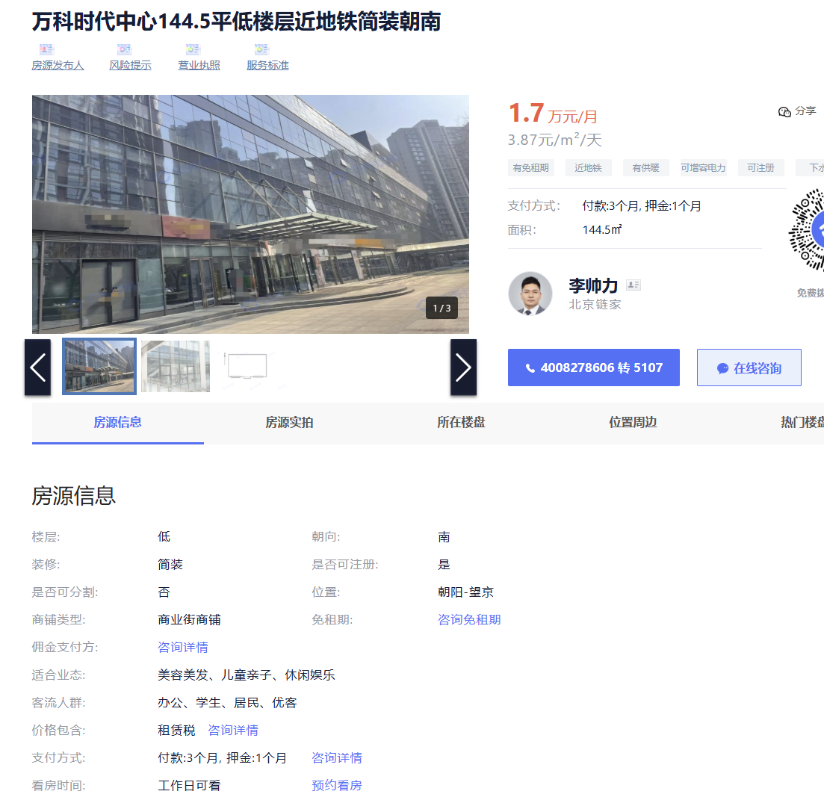
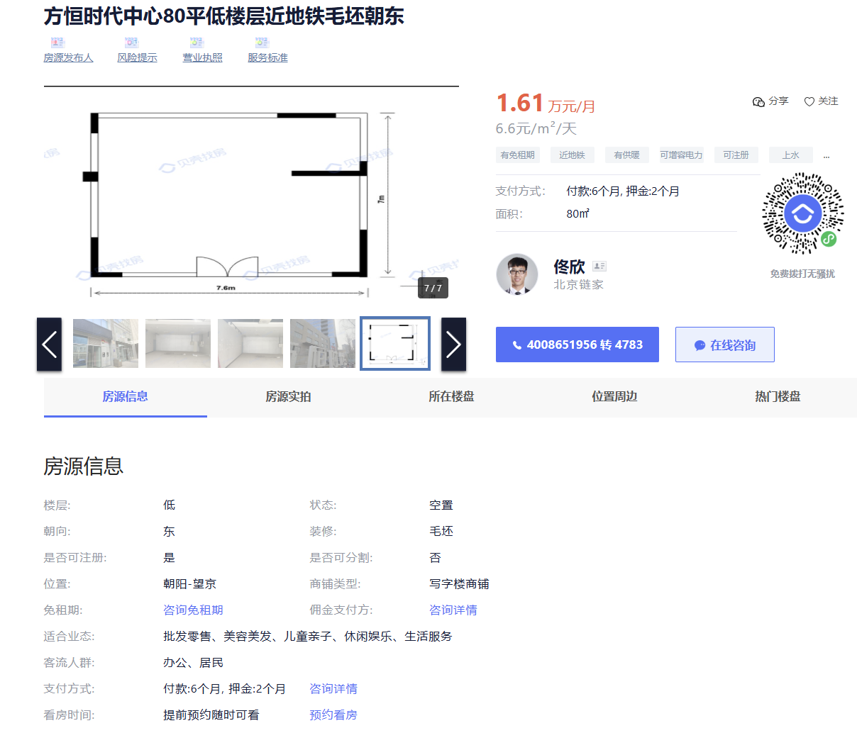

 | 万科时代中心 | 144.5 | 3.87 | 不临街
 | 嘉美风尚 | 146.8 | 7.1 | 临望京东路，且离地铁近
 | 悠乐汇 | 216 | 6 | 临阜荣街
 | 悠乐汇 | 47.57 | 6.22 | 临阜荣街
 | 东亚望京中心 | 111.42 | 9.74 | 临阜安东街、地铁口
 | 方恒时代中心 | 80 | 6.6
 | 华鼎世家 | 171.78 | 7.66 | 临阜安西路

 | 2017.12.20 | 420000 | 199.39 | 5.7710262877 | 含物业费
 |  | 463050 | 199.39 | 6.3625564822

【嘉美风尚中心146.8平近地铁精装朝东南/面积146.8m²/价格3.17万元/月/精装/适合业态:】-北京贝壳商业地产
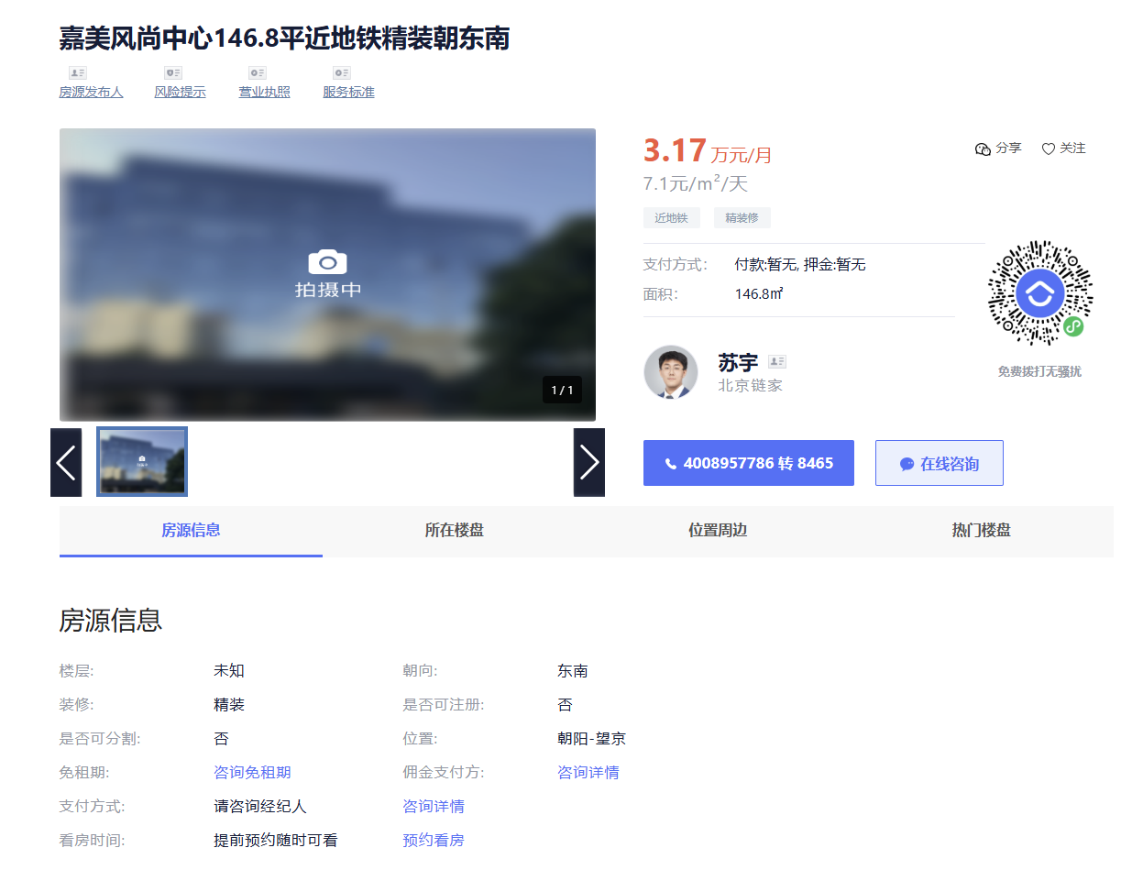

 |  |  |  |  |  | 【华鼎世家171.78平低楼层近地铁精装朝东南/面积171.78m²/价格4万元/月/精装/适合业态:美容美发、儿童亲子、休闲娱乐、生活服务、汽车服务】-北京贝壳商业地产
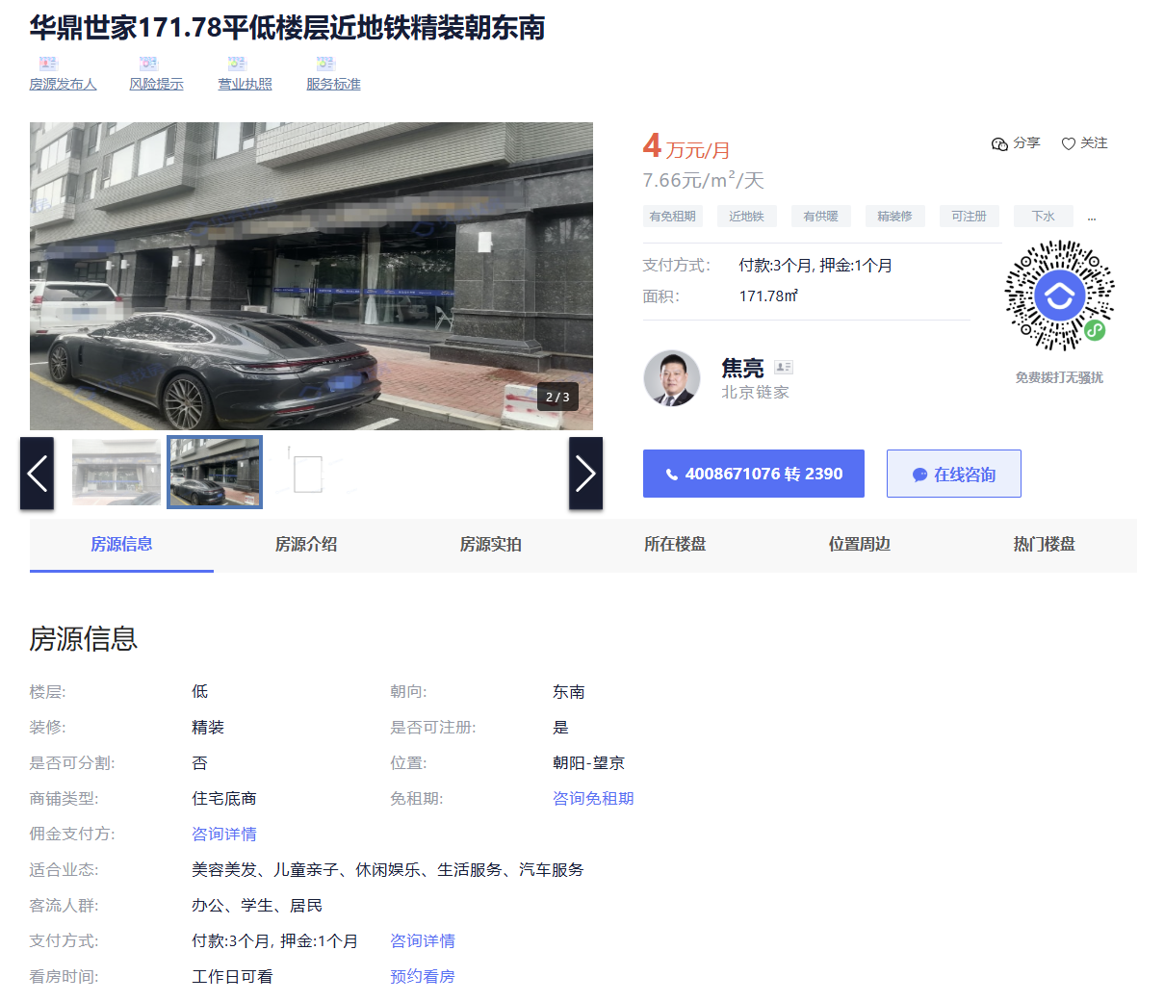

【悠乐汇216平低楼层近地铁简装朝东北/面积216m²/价格3.95万元/月/简装/适合业态:餐饮、美容美发、休闲娱乐、生活服务】-北京贝壳商业地产
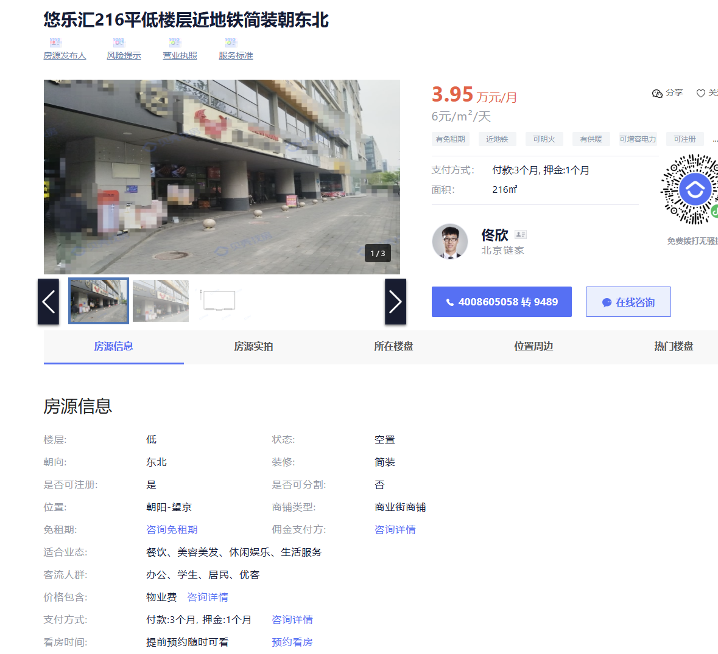

【悠乐汇47.57平低楼层近地铁精装朝东/面积47.57m²/价格0.9万元/月/精装/适合业态:餐饮、美容美发】-北京贝壳商业地产
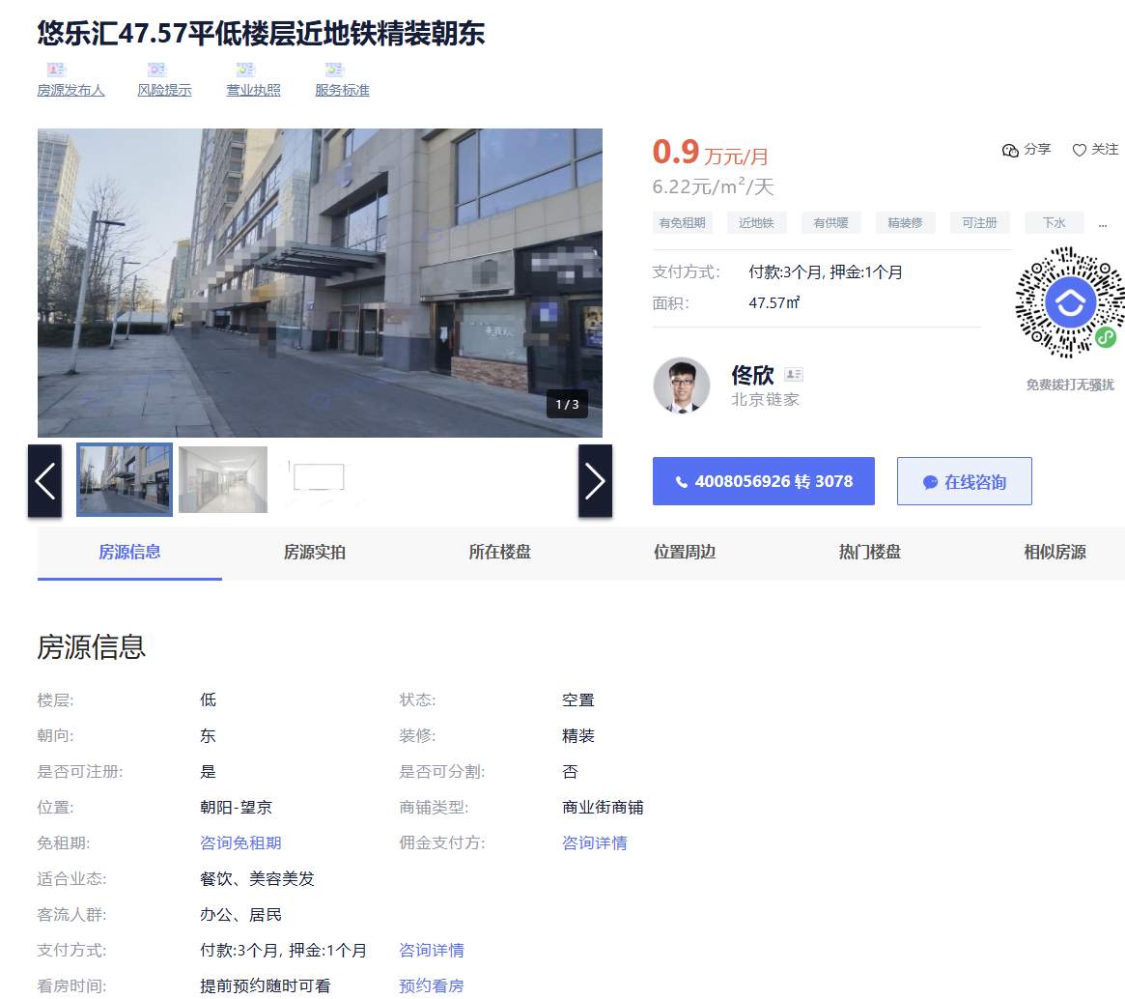

【东亚望京中心111.42平低楼层近地铁精装朝东南/面积111.42m²/价格3.3万元/月/精装/适合业态:餐饮、美容美发、休闲娱乐】-北京贝壳商业地产

